G205
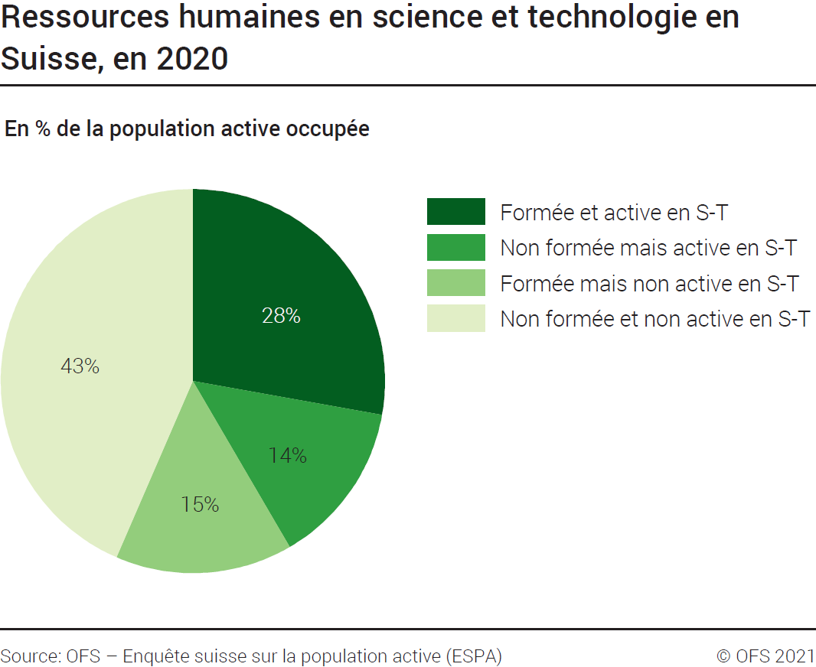
ind20101_G205 - Ressources humaines en S-T |  |  | retour à l'index

Ressources humaines en science et technologie en Suisse, en 2020
En milliers de personnes et en % de la population active occupée

 | En milliers | %
Formée et active en S-T | 1363 | 28
Non formée mais active en S-T | 676 | 14
Formée mais non active en S-T | 731 | 15
Non formée et non active en S-T | 2132 | 43
Total | 4903 | 100

Source : OFS – Enquête suisse sur la population active (ESPA), Neuchâtel, 2021
© OFS

G4
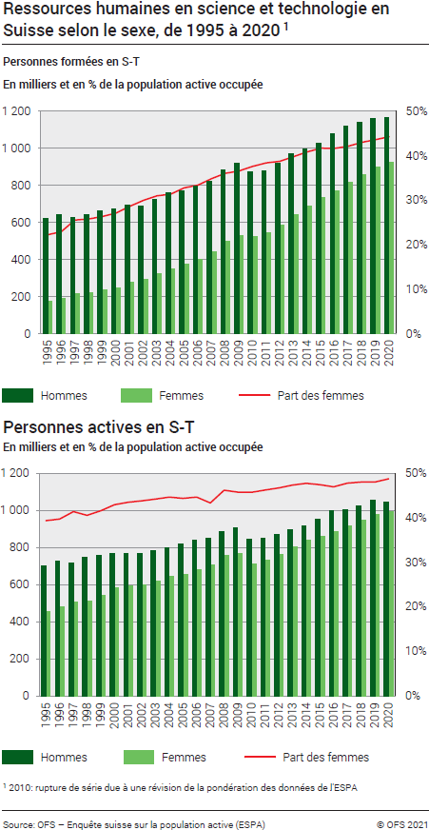
Ind20101_G4 - Ressources humaines en S-T |  |  |  |  |  |  |  |  |  |  |  |  |  |  |  |  |  |  | retour à l'index

Ressources humaines en science et technologie en Suisse selon le sexe, de 2008 à 20201
En milliers de personnes et en % de la population active occupée

1. Personnes formées en science et technologie (S-T) en Suisse selon le sexe, de 1995 à 20201
En milliers de personnes et en % de la population active occupée

 | 2020 | 2019 | 2018 | 2017 | 2016 | 2015 | 2014 | 2013 | 2012 | 2011 | 2010 | 2009 | 2008 | 2007 | 2006 | 2005 | 2004 | 2003 | 2002 | 2001 | 2000 | 1999 | 1998 | 1997 | 1996 | 1995
Part des femmes formées en S-T | 44% | 44% | 43% | 42% | 42% | 42% | 41% | 40% | 39% | 38% | 38% | 37% | 36% | 35% | 33% | 33% | 31% | 31% | 30% | 29% | 27% | 26% | 26% | 26% | 23% | 22%
Hommes formés en S-T | 1166 | 1160 | 1139 | 1119 | 1080 | 1028 | 997 | 973 | 922 | 877 | 872 | 922 | 883 | 824 | 798 | 770 | 763 | 727 | 689 | 695 | 672 | 664 | 644 | 628 | 645 | 621
Femmes formées en S-T | 927 | 897 | 860 | 815 | 771 | 735 | 689 | 643 | 584 | 547 | 526 | 532 | 498 | 441 | 400 | 376 | 349 | 327 | 295 | 279 | 250 | 238 | 224 | 216 | 192 | 178
Total personnes formées en S-T | 2094 | 2056 | 1999 | 1933 | 1851 | 1763 | 1686 | 1616 | 1507 | 1424 | 1398 | 1454 | 1381 | 1265 | 1198 | 1146 | 1113 | 1054 | 984 | 975 | 921 | 903 | 868 | 844 | 837 | 799

2. Personnes actives en science et technologie (S-T) en Suisse selon le sexe, de 1995 à 20201
En milliers de personnes et en % de la population active occupée

 | 2020 | 2019 | 2018 | 2017 | 2016 | 2015 | 2014 | 2013 | 2012 | 2011 | 2010 | 2009 | 2008 | 2007 | 2006 | 2005 | 2004 | 2003 | 2002 | 2001 | 2000 | 1999 | 1998 | 1997 | 1996 | 1995
Part des femmes actives en S-T | 49% | 48% | 48% | 48% | 47% | 47% | 48% | 47% | 47% | 46% | 46% | 46% | 46% | 45% | 45% | 44% | 45% | 44% | 44% | 44% | 43% | 42% | 41% | 41% | 40% | 39%
Hommes actifs en S-T | 1045 | 1058 | 1024 | 1002 | 1001 | 951 | 918 | 895 | 871 | 849 | 844 | 909 | 884 | 853 | 841 | 818 | 797 | 782 | 768 | 768 | 771 | 758 | 748 | 718 | 727 | 699
Femmes actives en S-T | 994 | 979 | 947 | 917 | 887 | 859 | 839 | 804 | 764 | 732 | 711 | 767 | 760 | 708 | 680 | 653 | 644 | 620 | 599 | 592 | 581 | 540 | 511 | 507 | 479 | 454
Total personnes actives en S-T | 2039 | 2037 | 1971 | 1918 | 1888 | 1810 | 1757 | 1698 | 1635 | 1582 | 1555 | 1676 | 1644 | 1561 | 1522 | 1471 | 1442 | 1402 | 1367 | 1360 | 1352 | 1298 | 1259 | 1224 | 1205 | 1153

1 2010: rupture de série due à une révision de la pondération des données de l'ESPA.

Source : OFS, Enquête suisse sur la population active (ESPA), Neuchâtel, 2021
© OFS

G1
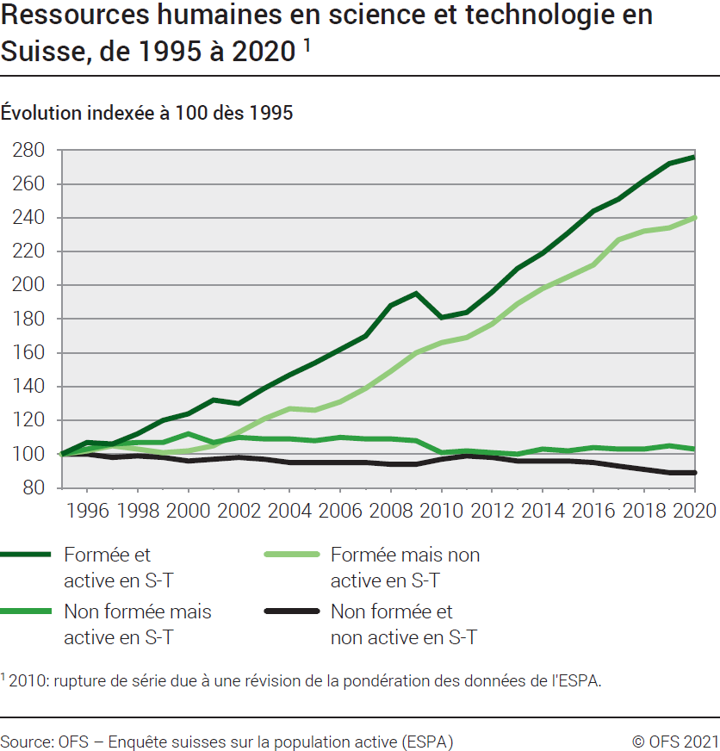
Ind20101_G1 - Ressources humaines en S-T |  |  |  |  |  |  |  |  |  |  |  |  |  |  |  |  |  |  | retour à l'index

Ressources humaines en science et technologie en Suisse, évolution indexée de 1995 à 20201
Population active occupée

Total | 1995 | 1996 | 1997 | 1998 | 1999 | 2000 | 2001 | 2002 | 2003 | 2004 | 2005 | 2006 | 2007 | 2008 | 2009 | 2010 | 2011 | 2012 | 2013 | 2014 | 2015 | 2016 | 2017 | 2018 | 2019 | 2020
Formée et active en S-T | 100 | 107 | 106 | 112 | 120 | 124 | 132 | 130 | 139 | 147 | 154 | 162 | 170 | 188 | 195 | 181 | 184 | 196 | 210 | 219 | 231 | 244 | 251 | 262 | 272 | 276
Non formée mais active en S-T | 100 | 103 | 106 | 107 | 107 | 112 | 107 | 110 | 109 | 109 | 108 | 110 | 109 | 109 | 108 | 101 | 102 | 101 | 100 | 103 | 102 | 104 | 103 | 103 | 105 | 103
Formée mais non active en S-T | 100 | 102 | 105 | 103 | 101 | 102 | 105 | 113 | 121 | 127 | 126 | 131 | 139 | 149 | 160 | 166 | 169 | 177 | 189 | 198 | 205 | 212 | 227 | 232 | 234 | 240
Non formée et non active en S-T | 100 | 100 | 98 | 99 | 98 | 96 | 97 | 98 | 97 | 95 | 95 | 95 | 95 | 94 | 94 | 97 | 99 | 98 | 96 | 96 | 96 | 95 | 93 | 91 | 89 | 89
Total | 100 | 101 | 101 | 102 | 103 | 103 | 104 | 105 | 106 | 107 | 107 | 109 | 110 | 113 | 115 | 114 | 116 | 117 | 119 | 121 | 123 | 125 | 125 | 126 | 127 | 127
Actifs en S-T | 100 | 105 | 106 | 109 | 113 | 117 | 118 | 119 | 122 | 125 | 128 | 132 | 135 | 143 | 145 | 135 | 137 | 142 | 147 | 152 | 157 | 164 | 166 | 171 | 177 | 177
Formés en S-T | 100 | 105 | 106 | 109 | 113 | 115 | 122 | 123 | 132 | 139 | 143 | 150 | 158 | 173 | 182 | 175 | 178 | 189 | 202 | 211 | 221 | 232 | 242 | 250 | 257 | 262

1 2010: rupture de série due à une révision de la pondération des données de l'ESPA.

Source : OFS, Enquête suisse sur la population active (ESPA), Neuchâtel, 2021
© OFS

G2
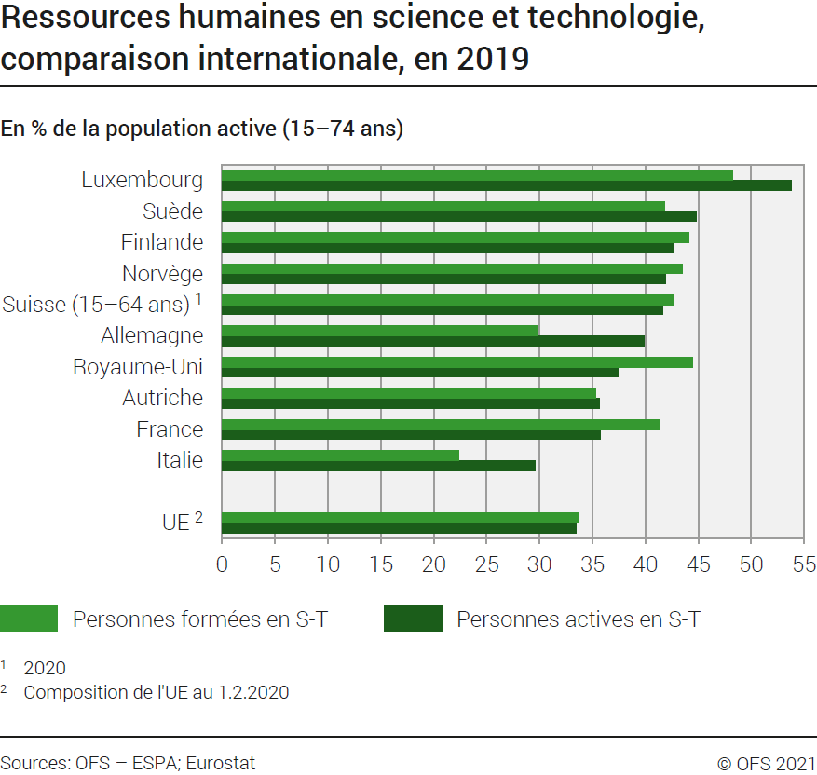
Ind20101_G2 - Ressources humaines en S-T |  |  | retour à l'index

Ressources humaines en science et technologie, comparaison internationale, en 2019
En % de la population active (15-74 ans)

 | Personnes formées en S-T | Personnes actives en S-T
Luxembourg | 48.2 | 53.8
Suède | 41.8 | 44.8
Finlande | 44.1 | 42.6
Norvège | 43.5 | 41.9
Suisse (15-64 ans) 1 | 42.7 | 41.6
Allemagne | 29.8 | 39.9
Royaume-Uni | 44.5 | 37.4
Autriche | 35.3 | 35.6
France | 41.3 | 35.7
Italie | 22.4 | 29.6

UE 2 | 33.6 | 33.5
1 2020
2 Composition de l'UE au 1.2.2020
Source : OFS - ESPA; Eurostat, base de données des ressources humaines en science et technologie
© OFS

G512
Ind20101_G512 - Ressources humaines en S-T |  |  | retour à l'index

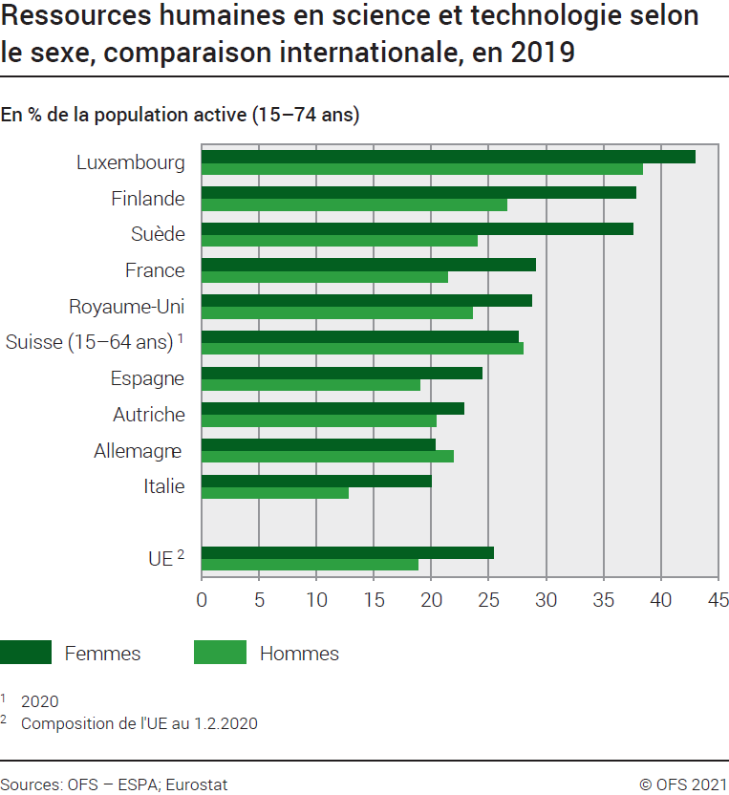
Ressources humaines en science et technologie selon le sexe, comparaison internationale, en 2019
En % de la population active (15-74 ans)

 | Femmes formées et actives en S-T | Hommes formés et actifs en S-T
Luxembourg | 43.0 | 38.4
Finlande | 37.8 | 26.6
Suède | 37.6 | 24.0
France | 29.1 | 21.4
Royaume-Uni | 28.7 | 23.6
Suisse (15-64 ans) 1 | 27.6 | 28.0
Espagne | 24.4 | 19.0
Autriche | 22.8 | 20.4
Allemagne | 20.3 | 21.9
Italie | 20.0 | 12.8

UE 2 | 25.4 | 18.9

1 2020
2 Composition de l'UE au 1.2.2020
Source : OFS - ESPA; Eurostat, base de données des ressources humaines en science et technologie
© OFS

T2
Ind20101_T2 - Ressources humaines en S-T |  |  |  |  | retour à l'index

Ressources humaines en science et technologie selon le sexe, comparaison internationale, en 2019
En % de la population active (15-74 ans)

ns qz
ns qz
 | Personnes formées en S-T | Personnes actives en S-T | Femmes formées et actives en S-T | Hommes formés et actifs en S-T
Allemagne | 29.8 | 39.9 | 20.3 | 21.9 | Allemagne
Autriche | 35.3 | 35.6 | 22.8 | 20.4 | Autriche
Belgique | 45.2 | 37.1 | 35.5 | 24.5 | Belgique
Bulgarie | 30.5 | 24.8 | 26.4 | 13.5 | Bulgarie
Chypre | 46.4 | 29.1 | 29.4 | 20.4 | Chypre
Danemark | 37.6 | 43.3 | 34.1 | 24.1 | Danemark
Espagne | 41.2 | 25.6 | 24.4 | 19.0 | Espagne
ns qz
ns qz
Estonie | 41.6 | 34.4 | 32.9 | 15.6 | Estonie
Finlande | 44.1 | 42.6 | 37.8 | 26.6 | Finlande
Lower secondary
Secondaire 1er cycle
Primary education
Enseignement primaire
Secondary education
Enseignement secondaire
ns qz
ns qz
ns qz
ns qz
ns qz
Lower secondary
Secondaire 1er cycle
Primary education
Enseignement primaire
Secondary education
Enseignement secondaire
ns qz
ns qz
ns qz
ns qz
ns qz
ns qz
ns qz
France | 41.3 | 35.7 | 29.1 | 21.4 | France
Grèce | 34.6 | 22.5 | 21.9 | 16.4 | Grèce
Hongrie | 27.0 | 30.2 | 24.8 | 16.2 | Hongrie
Irlande | 46.9 | 33.8 | 31.1 | 23.4 | Irlande
Islande | 40.0 | 37.8 | 33.5 | 20.9 | Islande
Italie | 22.4 | 29.6 | 20.0 | 12.8 | Italie
Lettonie | 37.7 | 30.1 | 30.0 | 13.6 | Lettonie
Lituanie | 45.3 | 31.3 | 35.2 | 17.2 | Lituanie
Luxembourg | 48.2 | 53.8 | 43.0 | 38.4 | Luxembourg
Malte | 31.4 | 32.6 | 24.1 | 15.8 | Malte
Norvège | 43.5 | 41.9 | 37.4 | 25.2 | Norvège
Pays-Bas | 38.2 | 41.9 | 29.9 | 25.1 | Pays-Bas
Pologne | 35.9 | 32.6 | 32.4 | 17.2 | Pologne
Portugal | 27.9 | 28.6 | 24.1 | 15.5 | Portugal
République slovaque | 26.6 | 27.5 | 20.9 | 13.6 | Rép. slovaque
Slovénie | 35.9 | 34.5 | 31.1 | 18.1 | Slovénie
République tchèque | 24.3 | 32.5 | 19.9 | 16.2 | Rép. tchèque
Roumanie | 20.7 | 21.1 | 19.4 | 12.3 | Roumanie
Royaume-Uni | 44.5 | 37.4 | 28.7 | 23.6 | Royaume-Uni
Suède | 41.8 | 44.8 | 37.6 | 24.0 | Suède
Suisse (15-64 ans) 2 | 42.7 | 41.6 | 27.6 | 28.0 | Suisse (15-64 ans) 2

UE 1 | 33.6 | 33.5 | 25.4 | 18.9 | UE 1
1 Composition de l'UE au 1.2.2020
2 2020
Source : OFS - ESPA; Eurostat, base de données des ressources humaines en science et technologie
© OFS

